jQuery利用の手引き
【jQueryとは】
 | jQueryは、Javascript用の便利機能を提供してくれるライブラリです。
 | jQueryを利用することで、画面アニメーションの処理を簡単に作成したり、DOM要素への操作を簡単に行うことが可能です。

【jQueryの導入】
 | 導入は非常に簡単で、HTMLファイルのscript要素にライブラリのファイルを指定するだけで利用できるようになります。
 | 読み込みには2通りの方法があります。
 | ①scriptタグのsrc要素にファイルを指定する
 | ②scriptタグのsrc要素にCDNのURLを指定する

 | CDNを利用するとは、「インターネット上に公開された、巨大なサーバーにファイルが設置されている環境を利用する」ことです。
 | 例えば下記の記載では、googleが提供しているサーバー上に配置されたjQueryファイルを利用します。
 | 環境にもよりますが、CDN読み込みの方が通信の高速化が行われる場合が多いです。
<!doctype html>
<html lang="ja">
<head>
<meta charset="UTF-8">
<title>タイトル</title>
<link href="css/reset.css" rel="stylesheet" type="text/css">
<script src="https://ajax.googleapis.com/ajax/libs/jquery/1.3.2/jquery.min.js"></script>
</head>
etc...

 | ただし、CDNの導入には注意が必要です。
 | 業務システム開発などでは、顧客の企業セキュリティポリシーに従って開発を進めることが多く、外部環境と通信を行うCDNの導入が許可されていない場合もあります。
 | (特に銀行関連のシステムや公官庁関連のシステムなど)
 | その場合、下記のようにローカル環境にファイルを配置しての開発を実施する必要があります。
 | 本研修のjQuery読み込みも、このローカル環境にライブラリファイルを配置する手法で行います。
<!doctype html>
<html lang="ja">
<head>
<meta charset="UTF-8">
<title>タイトル</title>
<link href="css/reset.css" rel="stylesheet" type="text/css">
<script src="jquery-3.3.1.min.js"></script>
</head>
etc...

【jQueryの考え方】
 | ｊQueryの利用目的は、大きく以下の2点に集約されています。

 |  | ①DOMの取得、操作(アニメーションや値の設定など)を簡単にすること
 |  | ②Ajax処理を簡単に実装できること
 |  | ※Ajaxが何かわからない場合、別シート「Ajaxの概要」を参照してください

 | そして①は、ほぼ以下の構成で実装を書くことで実現できます。
$(selector).action();

 | selectorの部分は、HTMLのDOM要素を指定します。
 | DOM要素の指定には、id、class、name、タグ要素の種類自体など様々な内容を利用することができます。
 | action()の部分は、selectorで指定したHTMLのタグ要素に対しての操作(メソッド)を記述します。

 | 例えば、以下のHTMLのID「message-area」を持つDivタグに対して、メッセージ文字列を表示するためにpタグを追加したいとします。
<!doctype html>
<html lang="ja">
<head>
<meta charset="UTF-8">
<title>タイトル</title>
<link href="css/reset.css" rel="stylesheet" type="text/css">
<script src="jquery-3.3.1.min.js"></script>
</head>
<body>
<div id="message-area">
</div>
</body>
etc...
<p>メッセージ</p>

<div></div>の間に追加したい

 | 上記の内容をjQueryで実現しようとする場合、以下の記述となります。
$('#message-area').html('<p>メッセージ</p>');

 | 「#message-area」は、ID：message-areaで定義されている要素に対して操作を行うことを示します。
 | 「セレクタ」と読んだりしますので、覚えておいてください。
 | セレクタの指定方法は、主に以下のようなものがあります(同一のclassが定義されたタグが複数ある場合などは、取得要素も配列などの複数形で取得されます)。
 | ※CSSでの指定の方法と基本、同じです

 |  | ID指定： $('#XXXX');
 |  | Class指定： $('.XXXX');
 |  | name指定： $('*[name=XXXX]');
 |  | HTMLタグの種類で指定（例、input要素全て）： $('input');

 | セレクタの後に続けて.html()という記載があります。
 | セレクタにより取得したオブジェクトに対して、様々な操作を行うことができますが、例えばhtml()はJavascriptのinnerHTMLと同様の操作を提供してくれます。

 | 上記の記載では指定されたdivタグの中身を書き換えていますが、
 |  | var getHtml = $('#message-area').html();
 | のように書けば指定されたdivタグの中に記載されたHTML要素や文字列が取得され、getHTml変数に格納されます。

 | 従って、jQueryによるDOMの取得と操作は、常に以下の手順で行うことになります。

 |  | ①セレクタを利用してオブジェクトを取得する
 |  | ②取得したオブジェクトに対して、jQueryが定義しているメソッドを利用して操作を行う

【Javascriptオブジェクト(DOMオブジェクト)とjQueryオブジェクトの違いについて】
 | jQueryを利用するにあたり最も注意したいのは、
 | 「(ライブラリを利用していない)Javascriptにより取得したオブジェクトと、jQueryにより取得したオブジェクトの混同」です。

 | 先ほどの、divタグの中身を書き換える処理で例を挙げてみます。
 | 実際にHTMLとJavascriptファイル、ライブラリをローカルマシンに用意し、ブラウザの開発ツールで動作を確認してみてください。
 | ※ライブラリファイルはDriveに用意されています
 | 試しに以下の内容でコーディングしてみましょう。

 | test.html |  |  |  |  |  | test.js
<!doctype html>
<html lang="ja">
<head>
<meta charset="UTF-8">
<title>タイトル</title>
<script src="jquery-3.3.1.min.js"></script>
<script src="test.js"></script>
</head>
<body>
<div id="message-area">
</div>
</body>
</html>
$(document).ready( function(){
$('#message-area').innerHTML = "テスト文字列";
});

 | jsファイルの「$(document).ready( function(){」は画面表示イベントをハンドリングする記載です。
 | しかし、画面表示した際に、innerHTMLの書き換えはうまく動作しません。

 | 試しに、前述のとおり以下に変更してみてください。

 | test.js
$(document).ready( function(){
$('#message-area').html("テスト文字列");
});

 | これをブラウザで再度読み込むと、今度は以下のように文字列が正しく表示されると思います。

 | innerHTMLは、document.getElementByIdなど、素のJavascriptを利用してDOM要素を取得した場合のオブジェクトに用意されているメソッドです。
 | 対して、html()はjQueryを利用して取得した「jQueryオブジェクト」に用意されているメソッドとなります。
 | 通常のDOMオブジェクトに対して、jQueryオブジェクト用のメソッドで操作を行うことは不可能です。
 | また、jQueryオブジェクトに対してDOMオブジェクト用のメソッドで操作を行うこともほぼできません(一部例外あり)。

 | 現場でもDOMオブジェクトとjQueryオブジェクトを混在して利用し、バグを埋め込んでいるプロジェクトなどがあるため注意が必要です。
 | ｊQueryを利用する場合は、イベントのハンドリング、オブジェクトの取得・操作は全てjQuery経由で行う、など規約的に寄せておいた方が良いです。

【基本的な操作】
 | 業務系システムの場合、煩雑なアニメーションを実装することは少なく、主に以下のような内容の操作がメインになります。
 | ・特定エリアへのHTMLタグの追加、削除
 | ・要素の活性、非活性(表示、非表示)の切り替え
 | ・要素のスタイルの変更
 | ・各要素のイベントのハンドリング
 | 順に解説します。

 | ■特定エリアへのHTMLタグの追加、削除
 |  | 前述のように、html()を利用すれば実現できます。
 |  | ただし、html()の他にも要素を追加できるメソッドが存在します。

 |  | $('#message-area').append('<p>テスト文言</p>');

 |  | append()はセレクタで指定された要素内の末尾に、指定した文字列や要素を追加します。
 |  | html()は、追加ではなく上書きです。
 |  | 違いに注意して利用してください。

 |  | 削除する場合は、remove()を利用します。
 |  | $('#message-area').remove('<p>テスト文言</p>');

 | ■要素の活性、非活性(表示、非表示)の切り替え
 |  | <input type="text" id="txtName" value="" /> |  |  | ⇒ | <input type="text" id="txtName" value="" disabled="disabled" />
 |  |  |  | 非活性化

 |  | 上記のように、例えばinput要素を非活性にする場合、attr()を利用してやります。
 |  | $('#txtName').attr('disabled', 'disabled');
 |  | attr()の第一引数には操作したいHTML要素の属性名を指定し、第二引数に設定値を指定します。

 |  | 特定の属性の設定値を解除したい場合は第二引数をnullとします。
 |  | $('#txtName').attr('disabled', null);

 |  | 表示・非表示の切り替えはhide()、show()を呼ぶだけで実現できます。
 |  | $('#txtName').hide();
 |  | $('#txtName').show();

 |  | 注意が必要なのは、hide()、show()はCSSの要素を「display:none」の設定を切り替えることで表示・非表示を実現しています。
 |  | display:noneになった要素の値は、サーバサイドへのリクエストに含まれなくなります。
 |  | 単純にブラウザ上で見えない状態にしたいだけの場合、要素のCSSを操作して「visibility:hidden」にすることが必要となります。

 | ■要素のスタイルの変更
 |  | 要素のスタイルを直接変更するには、css()を利用します。
 |  | $('#txtName').css('width', '250px');
 |  | ここではテキストボックスの幅を250pxに指定しています。

 |  | css()を利用する際に注意が必要なのは、HTML要素に直接記載されたstyle要素の内容は変更できない、ということです。

 |  | HTML側の記載が以下のようになっているとします。
 |  | <input type="text" id="txtName" style="width:180px" />

 |  | js側の記載は、上述の通り以下とします。
 |  | $('#txtName').css('width', '250px');

 |  | ブラウザ上では、250pxの幅でテキストボックスが表示されるはずです。
 |  | 「style="width:180px"」の記載を変更するには、input要素のstyle属性を変更する必要があるため、既出のattr()を利用する必要があります。

 | ■各要素のイベントのハンドリング
 |  | jQueryを利用して、特定のタイミングで要素にイベントを付与することができます。

 |  | $('#txtName').on('click', function() {
 |  |  | // 何らかの処理
 |  | })

 |  | 上記では、ID：txtNameの要素に対してクリックイベントを付与しています。
 |  | clickされた際には、fucntion内で定義された処理が実行されるようになります。
 |  | 例えば、画面表示時にtxtNameに対してクリックイベントを定義したい場合などは以下のような記載となります。
$(document).ready( function(){
$('#txtName').on('click', function() {
// txtNameがクリックされたらメッセージを表示
$('#message-area').html('test');
});
});

 |  | クリック以外にも、focusOut、focusInなどのイベントが存在します。
 |  | どんなイベントが存在するか、公式のドキュメントから確認してみてください。
 |  | https://api.jquery.com/category/events/

ここまでで、jQueryの基本的な利用方法のレクチャーは完了です。
各種プラグインを利用することでより高機能な実装を行うことができますが、ひとまずは課題を消化し、まずjQueryに慣れてみてください。

Ajaxの概要
【同期、非同期の違い】
 | 同期処理とは、順番に処理を行っていくことです。
 | 処理Aと処理Bがあり、処理順がA→Bとなっているとします。
 | この場合、Aの処理が終わるまで、処理Bは実行されません。

 | それに対して非同期処理とは、処理の順番に関係なく、特定の処理が実行されることを指します。
 | 例えば処理Aと処理Bがあり、これを非同期で実行する場合、
 | どちらが先に処理を完了するかに関わらず、処理Aと処理Bは同時に実行されることになります。

【WEBにおける同期と非同期】
 | 通常、ブラウザ上でボタンをクリックしたり、リンクをクリックしたりすると、「画面の描画」が行われます。
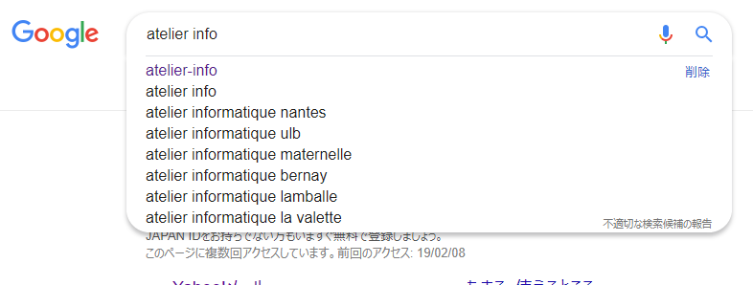
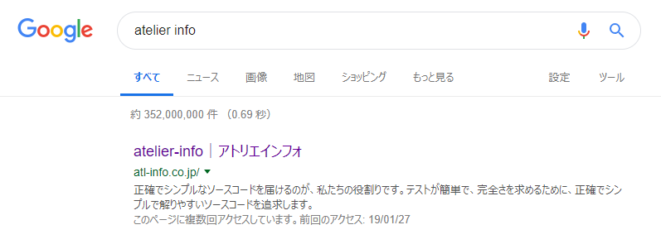

画面が一瞬、白くなって再描画される

 | 画面が再描画される際、何が行われているかというと、以下の処理です。
 | ①～③が順番に実行されます。

 | ①ブラウザがサーバーにページ情報をリクエスト
 | ②サーバーがリクエストの内容に応じて、HTMLの情報を構築してブラウザに返却
 | ③ブラウザが返却された情報を基に、HTMLを描画

 |  |  |  | ブラウザ：
 |  |  |  | ○○のページを表示したい、というリクエスト

インターネット

 |  | クライアントマシン |  | Webサーバー： | Webサーバーマシン
 |  |  |  | このHTML情報を表示してね

 |  |  | 操作不可

 | ③において、ブラウザがHTMLを再解釈して表示する必要があるため、画面は「再描画」されます。
 | これをWEBシステム、サービスにおける「同期処理」と呼びます。
 | formタグを利用して、ボタンクリック時にPOSTやGETで処理を行う場合、通常はこの同期処理による処理が行われています。

 | ですので、①の処理によりリクエストがサーバーに送られたタイミングで、ブラウザはそれ以外の処理が行えなくなります。
 | つまり、①が始まると③の処理が完了するまで、通常、画面の操作は一切受け付けられません(例外もありますが)。

 | それに対してAjaxでは、WEBシステム・サービスにおける「非同期処理」が行われます。
 | 非同期ですので、①の処理でサーバーにリクエストを送った際も他の処理を受け付けて処理することができます。

 |  |  |  | ブラウザ：
 |  |  |  | ○○のページを表示したい、というリクエスト
インターネット

 |  | クライアントマシン |  | Webサーバー： | Webサーバーマシン
 |  |  |  | このHTML情報を表示してね

 |  | 画面操作も可能

【Ajaxの利用方法】
 | XMLHttpRequestというJavascriptオブジェクトを利用して、サーバーと通信することでAjaxによる非同期通信が実現できます。
 | サーバーからのレスポンスは単純なテキスト、JSON、XMLなどの形式が有効です。
 | これらのレスポンスを解析して、DOMを操作し書き換えることで、Ajax通信の内容を画面へ反映していきます。

 | XMLHttpRequestの利用はとても煩雑なコーディングが必要ですが、jQueryを利用することでより簡単に実現できます。
 | ※具体的な利用方法に関しては応用になるため、ここには記載しません

